Acta Av Obra 01-nov 2025
EDIFICIO EL MIRADOR
CUADRO DE CONTROL GENERAL DE AVANCES DE LA OBRA
INTERVENTOR : Ing. Luis Fernando Márquez Jaramillo MP 63202-21775 |  |  |  | Rep. Legal: Sr Luis Jaime Manjarres Gongora-Administrador RL
CONTRATISTA: FRESHHOUSE SAS |  |  |  | Ubicación Edificio: Cra 19 # 26 N 69-Armenia |  | Fecha: nov 14 de 2025 | Acta 01- Periodo del
ACTA DE AVANCE DE OBRA # 01-Periodo del 6 de octubre al 6 de noviembre de 2025 |  |  |  |  |  |  | octubre 6 al 6 DE NOVIEMBRE DE 2025
Capitulo | Item | Descripcion | Unidad | Cantidad | Vr Unitario | Valor Total | Cantidad | % avance | Valor Total
1 |  | PRELIMINARES |  |  |  | $ 6,300,000.00 |  |  | $ 75,000.00
 | 1.1 | Campamento | Gl | 1.00 | $ 700,000.00 | $ 700,000.00 | - | 0% | $ -
 | 1.2 | Señalizacion y Seguridad | Gl | 1.00 | $ 300,000.00 | $ 300,000.00 | 0.25 | 25% | $ 75,000.00
 | 1.3 | Asesoria Técnica Externa | Gl | 1.00 | $ 300,000.00 | $ 300,000.00 | - | 0% | $ -
 | 1.4 | Recurso de respaldo por omision de diagnostico previo | Gl | 1.00 | $ 5,000,000.00 | $ 5,000,000.00 | - | 0% | $ -
2 |  | PREPARACION DE SUPERFICIES |  |  |  | $ 53,145,175.62 |  |  | $ 12,732,524.80
 | 2.1 | Lavado General de Areas a Intervenir | M2 | 5,019.54 | $ 3,120.00 | $ 15,660,960.12 | 1,970.04 | 39% | $ 6,146,524.80
 | 2.2 | Suministro y Restitucion de Graniplast (25%) | M2 | 949.54 | $ 34,000.00 | $ 32,284,215.50 | 105.00 | 11% | $ 3,570,000.00
 | 2.3 | Suministro y Restitucion de Mortero de fachada (10% 2,2) | M2 | 100.00 | $ 52,000.00 | $ 5,200,000.00 | 58.00 | 58% | $ 3,016,000.00
3 |  | PINTURA |  |  |  | $ 90,759,900.54 |  |  | $ 14,663,300.00
 | 3.1 | Suministro y Aplicación de Pintura para exteriores, tipo KORAZA de Pintuco, IMPERMEABILIZANTE, en fachadas de concreto con revestimiento de graniplast | M2 | 3,798.14 | $ 17,500.00 | $ 66,467,502.50 | 433.64 | 11% | $ 7,588,700.00
 | 3.2 | Suministro y Aplicación de Pintura para exteriores, tipo KORAZA de Pintuco, IMPERMEABILIZANTE, sobre paredes de Concreto Limpio en fachadas | M2 | 382.96 | $ 19,400.28 | $ 7,429,533.04 | - | 0% | $ -
 | 3.3 | Suministro y Aplicación de Pintura gris basalto sobre alfajias de muros en los accesos del edificio y garajes | ML | 53.65 | $ 8,100.00 | $ 434,565.00 | - | 0% | $ -
 | 3.4 | Suministro y Aplicación de Pintura, del tipo Pintulux tres en uno de pintuco, en puertas y ventanas de fachada | M2 | 71.00 | $ 24,300.00 | $ 1,725,300.00 | - | 0% | $ -
 | 3.5 | Suministro y aplicación de pintura, del tipo pintulux 3 en 1 de pintuco, en barandas de parqueaderos | ML | 24.30 | $ 22,400.00 | $ 544,320.00 | - | 0% | $ -
 | 3.6 | Suministro y Aplicación de Pintura en interiores- Paredes y cielo raso de pasillos y porteria | M2 | 1,179.89 | $ 12,000.00 | $ 14,158,680.00 | 589.55 | 50% | $ 7,074,600.00
4 |  | REPARACIONES y PROTECCIONES ESPECIALES |  |  |  | $ 38,695,429.64 |  |  | $ 635,804.00
 | 4.1 | Suministro e instalacion de cortagoteras en fachadas y balcones | ML | 346.79 | $ 37,000.00 | $ 12,831,230.00 | - | 0% | $ -
 | 4.2 | Retiro y Restitucion de sellos en elementos vidriados de las areas comunes y fachadas del edificio (60%) | ML | 1,450.14 | $ 5,200.00 | $ 7,540,728.00 | 122.27 | 8% | $ 635,804.00
 | 4.3 | Sellamiento de elementos varios en balcones | ML | 346.79 | $ 5,200.00 | $ 1,803,308.00 | - | 0% | $ -
 | 4.4 | Suministro e Instalacion de Alfajias en lamina en el perimetro y muros medianeros de las cubiertas del edificio | ML | 122.00 | $ 63,000.00 | $ 7,686,000.00 | - | 0% | $ -
 | 4.5 | Conformacion de escurrideros en antepechos de balcones y en otros elementos de la fachada | M2 | 45.28 | $ 41,200.00 | $ 1,865,523.64 | - | 0% | $ -
 | 4.6 | Impermeabilizacion de muros internos en las cubiertas del edificio | M2 | 97.60 | $ 71,400.00 | $ 6,968,640.00 | - | 0% | $ -
5 |  | TRATAMIENTO DE CUBIERTAS EN GENERAL |  |  |  | $ 29,601,800.00 |  |  | $ -
 | 5.1 | Retiro de cubiertas antiguas y Suministro e Instalacion de Cubiertas Nuevas en Fibrocemento | M2 | 395 | $ 65,000.00 | $ 25,675,000.00 | - | 0% | $ -
 | 5.2 | Suministro e instalacion de teja translucida en vacio del edificio | M2 | 29.6 | $ 71,000.00 | $ 2,101,600.00 | - | 0% | $ -
 | 5.3 | Impermeabilizacion de la placa del cuarto de maquinas | M2 | 35 | $ 39,000.00 | $ 1,365,000.00 | - | 0% | $ -
 | 5.4 | Impermeabilizacion y tratamiento general a la viga canal de cubierta | M2 | 11.8 | $ 39,000.00 | $ 460,200.00 | - | 0% | $ -
6 |  | ASEO DE OBRA Y RETIRO DE ESCOMBROS |  |  |  | $ 1,800,000.00 |  |  | $ -
 | 6.1 | Aseo general durante y al final de la obra | Gl | 1 | $ 500,000.00 | $ 500,000.00 | - | 0% | $ -
 | 6.2 | Retiro de Escombros y disposicion final | Gl | 1 | $ 1,300,000.00 | $ 1,300,000.00 | - | 0% | $ -
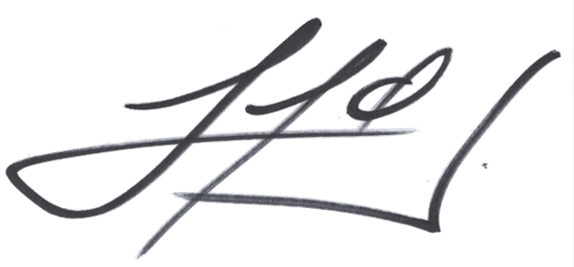 Aprobado por Interventoria: Ing. Luis Fernando Márquez Jaramillo |  |  |  | costo directo |  | $ 220,302,305.80 | costo directo |  | $ 28,106,628.80
 |  |  |  | A | 8% | $ 17,624,184.46 | A | 8% | $ 2,248,530.30
 |  |  |  | I | 3% | $ 6,609,069.17 | I | 3% | $ 843,198.86
 |  |  |  | U | 5% | $ 11,015,115.29 | U | 5% | $ 1,405,331.44
 |  |  |  | Subtotal antes de IVA |  | $ 255,550,674.72 | Subtotal antes de IVA |  | $ 32,603,689.41
 |  |  |  | IVA/U | 19% | $ 2,092,871.91 | IVA/U | 19% | $ 267,012.97
 |  |  |  | total costo |  | $ 257,643,546.63 | total costo |  | $ 32,870,702.38
 |  |  |  |  |  |  | retefuente | -2% | -$ 652,073.79
 |  |  |  |  |  |  | amortizac anticipo | -20% | -$ 6,574,140.48
 |  |  |  |  |  |  | retegarantia | -10% | -$ 3,287,070.24
 |  | Valor Contrato |  | $ 257,643,546.63 |  |  | Total Desembolso |  | $ 22,357,417.88
 |  | Valor Anticipo |  | $ 51,528,709.33
 |  | Vr Amortizacion Anticipo esta acta | 13% | -$ 6,574,140.48
 |  | Saldo por Amortizar |  | $ 44,954,568.85
 |  | Vr Esta Acta |  | $ 32,870,702.38
 |  | % ejecucion |  | 13%

Lavado
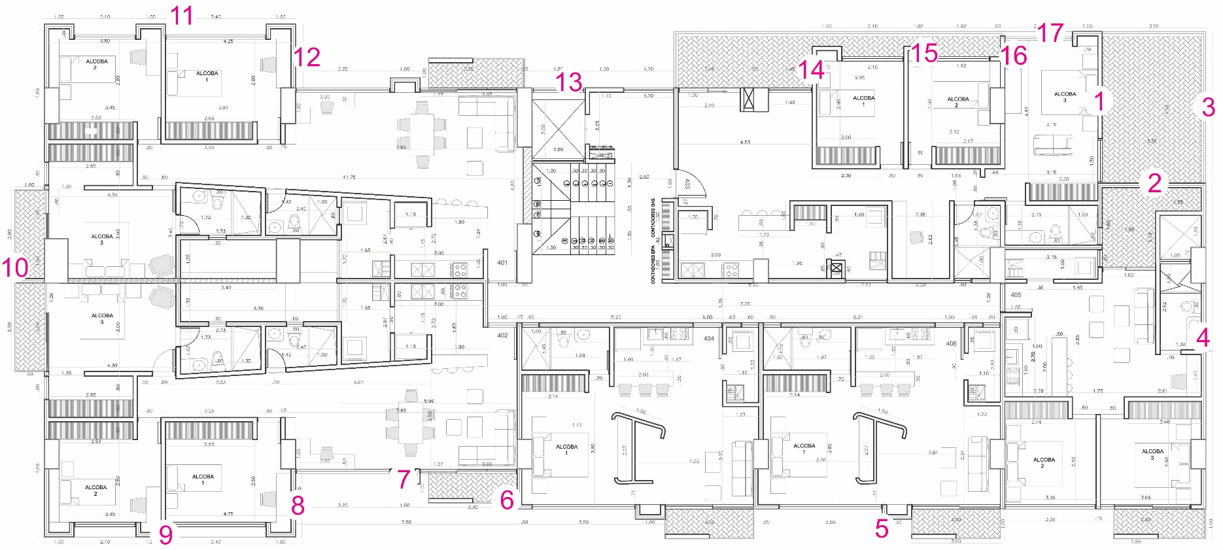
EDIFICIO EL MIRADOR - LAVADO DE FACHADA
 |  |  |  | OCT 16 - 17 |  | OCT 20 - 24 |  | OCT 27 - 31 |  | NOV 03 - 08 |  | NOV 10 - 15 |  | NOV 17 - 22 |  | NOV 24 - 29 |  | DIC 01 - ENE 20 |  | ENE 20 - MAR 11
FACHADA | SECCIÓN | DESCRIPCIÓN | M2 | SEMANA 01 |  | SEMANA 02 |  | SEMANA 03 |  | SEMANA 04 |  | SEMANA 05 |  | SEMANA 06 |  | SEMANA 07 |  | SEMANA 08 - 12 |  | SEMANA 08 - 12 |  | Total Ejecutado |  | Total Ejecutado Acta 01 |  | Total Ejecutado Acta 03
 |  |  |  | M2 | % | M2 | % | M2 | % | M2 | % | M2 | % | M2 | % | M2 | % | M2 | % | M2 | % | M2 | % | M2 | % | M2 | %
NORTE | 1 | Muro con ventana | 117.43 | 58.71 | 50% | 58.71 | 50% | 0.00 | 0% | 0.00 | 0% | 0.00 | 0% | 0.00 | 0% | 0.00 | 0% | 0.00 | 0% | 0.00 | 0% | 117.43 | 100% | 117.43 | 100% | 0.00 | 0%
 | 4 | Muro con ventana | 44.32 | 0 | 0% | 44.32 | 100% | 0.00 | 0% | 0.00 | 0% | 0.00 | 0% | 0.00 | 0% | 0.00 | 0% | 0.00 | 0% | 0.00 | 0% | 44.32 | 100% | 44.32 | 100% | 0.00 | 0%
 | 3 | Culata baja sin ventanas | 70.75 | 0 | 0% | 70.75 | 100% | 0.00 | 0% | 0.00 | 0% | 0.00 | 0% | 0.00 | 0% | 0.00 | 0% | 0.00 | 0% | 0.00 | 0% | 70.75 | 100% | 70.75 | 100% | 0.00 | 0%
 | 4 | Culata alta sin ventanas | 201.13 | 0 | 0% | 0.00 | 0% | 201.13 | 100% | 0.00 | 0% | 0.00 | 0% | 0.00 | 0% | 0.00 | 0% | 0.00 | 0% | 0.00 | 0% | 201.13 | 100% | 201.13 | 100% | 0.00 | 0%

 |  | TOTAL M2 DE FACHADA | 433.64 | 58.71 | 13.54% | 173.79 | 40.08% | 201.13 | 46.38% | 0.00 | 0.00% | 0.00 | 0.00% | 0.00 | 0.00% | 0.00 | 0.00% | 0.00 | 0.00% | 0.00 | 0.00% | 433.64 | 100.00% | 433.64 | 100.00% | 0.00 | 0.00%
 |  |  |  |  |  |  |  |  |  |  |  |  |  |  |  |  |  |  |  |  |  | 0.00 | 0.00%

ESTE | 5 | Muro con balcones y volumenes | 627.00 | 0.00 | 0% | 627.00 | 100% | 0.00 | 0% | 0.00 | 0% | 0.00 | 0% | 0.00 | 0% | 0.00 | 0% | 0.00 | 0% | 0.00 | 0% | 627.00 | 100% | 627.00 | 100% | 0.00 | 0%
 |  | Muro culata parqueadero | 413.04 | 0.00 | 0% | 206.52 | 50% | 206.52 | 50% | 0.00 | 0% | 0.00 | 0% | 0.00 | 0% | 0.00 | 0% | 0.00 | 0% | 0.00 | 0% | 413.04 | 100% | 413.04 | 100% | 0.00 | 0%
 | 6 | Muro sin ventanas | 28.34 | 0.00 | 0% | 0.00 | 0% | 28.34 | 100% | 0.00 | 0% | 0.00 | 0% | 0.00 | 0% | 0.00 | 0% | 0.00 | 0% | 0.00 | 0% | 28.34 | 100% | 28.34 | 100% | 0.00 | 0%
 | 7 | Muro con balcones y volumenes | 207.62 | 0.00 | 0% | 0.00 | 0% | 207.62 | 100% | 0.00 | 0% | 0.00 | 0% | 0.00 | 0% | 0.00 | 0% | 0.00 | 0% | 0.00 | 0% | 207.62 | 100% | 207.62 | 100% | 0.00 | 0%
 | 8 | Muro sin ventanas | 28.34 | 0.00 | 0% | 0.00 | 0% | 28.34 | 100% | 0.00 | 0% | 0.00 | 0% | 0.00 | 0% | 0.00 | 0% | 0.00 | 0% | 0.00 | 0% | 28.34 | 100% | 28.34 | 100% | 0.00 | 0%
 | 9 | Muro con balcones y volumenes | 232.06 | 0.00 | 0% | 0.00 | 0% | 232.06 | 100% | 0.00 | 0% | 0.00 | 0% | 0.00 | 0% | 0.00 | 0% | 0.00 | 0% | 0.00 | 0% | 232.06 | 100% | 232.06 | 100% | 0.00 | 0%

 |  | TOTAL M2 DE FACHADA | 1536.40 | 0.00 | 0.00% | 833.52 | 54.25% | 702.88 | 45.75% | 0.00 | 0.00% | 0.00 | 0.00% | 0.00 | 0.00% | 0.00 | 0.00% | 0.00 | 0.00% | 0.00 | 0.00% | 1536.40 | 100.00% | 1536.40 | 100.00% | 0.00 | 0.00%
 |  |  |  |  |  |  |  |  |  |  |  |  |  |  |  |  |  |  |  |  |  | 0.00 | 0.00%

SUR | 10 | Muro con balcones y volumenes | 599.58 | 0.00 | 0% | 0.00 | 0% | 0.00 | 0% | 0.00 | 0% | 0.00 | 0% | 0.00 | 0% | 0.00 | 0% | 389.72 | 65% | 209.85 | 35% | 599.58 | 100% | 0.00 | 0% | 389.72 | 65%

 |  | TOTAL M2 DE FACHADA | 599.58 | 0.00 | 0.00% | 0.00 | 0.00% | 0.00 | 0.00% | 0.00 | 0.00% | 0.00 | 0.00% | 0.00 | 0.00% | 0.00 | 0.00% | 389.72 | 65.00% | 209.85 | 35.00% | 599.58 | 100.00% | 0.00 | 0.00% | 389.72 | 65.00%
 |  |  |  |  |  |  |  |  |  |  |  |  |  |  |  |  |  |  |  |  |  | 0.00 | 0.00%

OESTE | 11 | Muro con balcones y volumenes | 253.97 | 0.00 | 0% | 0.00 | 0% | 0.00 | 0% | 0.00 | 0% | 0.00 | 0% | 0.00 | 0% | 0.00 | 0% | 0.00 | 0% | 253.97 | 100% | 253.97 | 100%
 | 12 | Muro sin ventanas | 56.68 | 0.00 | 0% | 0.00 | 0% | 0.00 | 0% | 0.00 | 0% | 0.00 | 0% | 0.00 | 0% | 0.00 | 0% | 0.00 | 0% | 56.68 | 100% | 56.68 | 100%
 | 13 | Muro con balcones y volumenes | 522.89 | 0.00 | 0% | 0.00 | 0% | 0.00 | 0% | 0.00 | 0% | 0.00 | 0% | 0.00 | 0% | 0.00 | 0% | 0.00 | 0% | 522.89 | 100% | 522.89 | 100%
 | 14 | Muro sin ventanas | 35.43 | 0.00 | 0% | 0.00 | 0% | 0.00 | 0% | 0.00 | 0% | 0.00 | 0% | 0.00 | 0% | 0.00 | 0% | 0.00 | 0% | 35.43 | 100% | 35.43 | 100%
 | 15 | Muro con balcones y volumenes | 194.81 | 0.00 | 0% | 0.00 | 0% | 0.00 | 0% | 0.00 | 0% | 0.00 | 0% | 0.00 | 0% | 0.00 | 0% | 0.00 | 0% | 194.81 | 100% | 194.81 | 100%
 | 16 | Muro sin ventanas | 16.53 | 0.00 | 0% | 0.00 | 0% | 0.00 | 0% | 0.00 | 0% | 0.00 | 0% | 0.00 | 0% | 0.00 | 0% | 0.00 | 0% | 16.53 | 100% | 16.53 | 100%
 | 17 | Muro con balcones y volumenes | 104.58 | 0.00 | 0% | 0.00 | 0% | 0.00 | 0% | 0.00 | 0% | 0.00 | 0% | 0.00 | 0% | 0.00 | 0% | 0.00 | 0% | 104.58 | 100% | 104.58 | 100%
 |  | Volumenes en fachada | 42.90 | 0.00 | 0% | 0.00 | 0% | 0.00 | 0% | 0.00 | 0% | 0.00 | 0% | 0.00 | 0% | 0.00 | 0% | 0.00 | 0% | 42.90 | 100% | 42.90 | 100%

 |  | TOTAL M2 DE FACHADA | 1227.79 | 0.00 | 0.00% | 0.00 | 0.00% | 0.00 | 0.00% | 0.00 | 0.00% | 0.00 | 0.00% | 0.00 | 0.00% | 0.00 | 0.00% | 0.00 | 0.00% | 1227.79 | 100.00% | 1227.79 | 100.00%
 |  |  |  |  |  |  |  |  |  |  |  |  |  |  |  |  |  |  |  |  |  | 0.00 | 0.00%

 |  | TOTAL M2 DE FACHADAS GENERAL | 3797.40 |  |  |  | TOTAL M2 DE EJECUTADOS |  |  |  |  |  |  |  |  |  |  |  |  |  |  | 3797.40 | 100.00% | 1970.04 | 51.88% | 389.72 | 10.26%
 |  |  |  |  |  |  |  |  |  |  |  |  |  |  |  |  |  |  |  |  |  | 0.00 | 0.00%

